상품제안서
다올 대일리 썬블럭 / 썬크림 / 선블럭 / 자외선차단제 / 선크림 | 상품코드: F27231

 |  |  |  |  |  |  | 02-412-0044 | www.easy1.co.kr
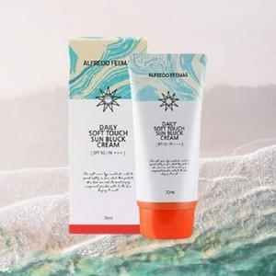

【상세/제작정보】 | 스티커 제작및 부착 비용 별도 문의.

【인쇄/포장옵션】 | / 포장지포장

【공급단가】 | 수량 | 100~ | 300~ | 500~ | 1,000~ | 3,000~
*VAT별도 | 단가 | 2,760원 | 2,710원 | 2,640원 | 2,590원 | 2,530원

【상품 URL】 | https://easy1.co.kr:443/src/goods_detail.php?gdno=27231

